Manual
 | CÁC SƠ ĐỒ NGHIÊN CỨU VI DIỆU PHÁP HƯỚNG DẪN SỬ DỤNG
 |  | © 2024
Các sơ đồ này được nghiên cứu và vẽ lại theo bộ "Cẩm nang nghiên cứu Thắng pháp" gồm 3 tập của Venerable Sayādaw U Sīlānanda, do Pháp Triều dịch. Xuất bản năm 2015 (PL 2559) | Đinh Hiếu Hà - 02/2024

SƠ ĐỒ MỐI QUAN HỆ GIỮA CÁC TÂM (CITTA) VÀ TÂM SỞ (CETASIKA) (sheet "Citta-Cetasika-Citta")
Cấu trúc chung
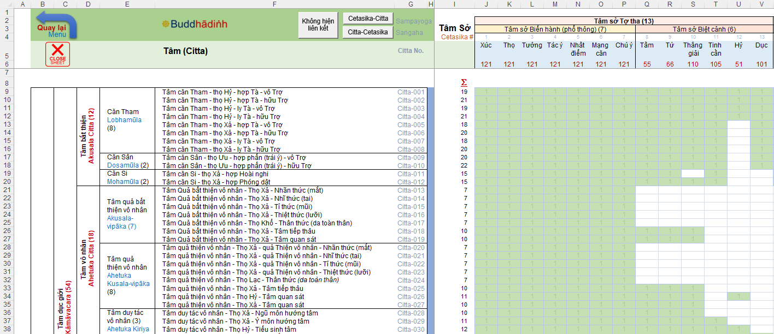
Tổng số tâm sở (cetasika) đồng sanh cùng tâm (tâm vương, citta) tương ứng ở hàng đang xem xét
Tổng số tâm (tâm vương, citta) mà tâm sở (cetasika) ở cột đang xem xét cùng sanh lên

Cách xem mối quan hệ giữa mỗi Tâm (citta) và các Tâm sở (cetasika) (đặt vị trí trỏ chuột và bấm theo thứ tự)
Bước 1: Để trỏ chuột ở vị trí trong cột này
1
2
Bước 2: Click chuột vào nút "Citta - Cetasika"
Bước 3: Bạn sẽ nhìn thấy các mũi tên thể hiện các tâm sở (cetasika) đồng phát sanh cùng tâm (citta) ở hàng đang xem xét
3

Cách xem mối quan hệ giữa mỗi Tâm sở (cetasika) và các Tâm (citta) (đặt vị trí trỏ chuột và bấm theo thứ tự)
Bước 1: Để trỏ chuột ở vị trí trong hàng này
1
2
Bước 2: Click chuột vào nút "Cetasika-Citta"
Bước 3: Bạn sẽ nhìn thấy các mũi tên thể hiện các tâm (citta) đồng phát sanh với tâm sở (cetasika) đang xem xét
3

Cách tra các thông tin chi tiết của các Tâm sở (cetasika) (khi ở trong sheet "Citta-Cetasika-Citta")
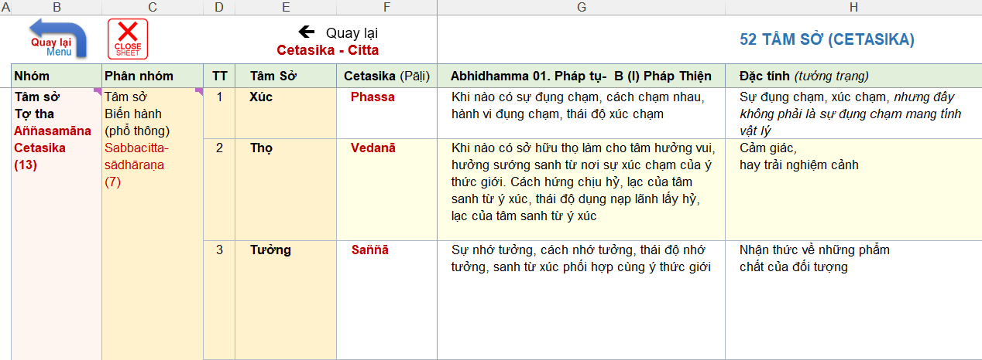
1
Bước 1: Click chuột vào Tâm Sở (cetasika) cần tra cứu
2
Bước 2: Sheet Tâm Sở (Cetasika) tự động mở ra ở dòng cần nghiên cứu

